オンラインプロセスフロー
 |  | 2026.12.21
オンラインプロセスフロー |  |  |  |  | システム | CNレポート作成アプリ「LecMoc」
 |  |  |  |  | フォーマットNo. | KS2-4-04 SS2-1-01
業務プロセスID | LMMVMV01-01 |  | 業務プロセス名 | 30分値データ登録画面
画面ID | ebmv01 |  | 画面名 | 30分値データ登録画面
備 考
管理画面の表示・登録済みの30分値データの一覧表示、アップロード・登録するための画面

サイドバーから 電力30分値登録を選択
ebmv01 30分値データ登録画面
ebmv02 対象企業・事業所の選択画面

2. お客さま・拠点の選択
LMMVMV-API-02「30分値一覧取得API」

建物マスタ
30分値の生データ情報

4. 電力30分値登録
LMMVMV-API-03「ファイル(30分値データ)アップロードチェックAPI」

30分値の生データ情報
建物マスタ

<<凡例>>
本設計対象範囲

画面ID
画面名
ファイルID
ファイル名
APIID
API名
API
テーブル名
テーブル名
イベントNo 項目名
画面
ファイル

画面レイアウト
 |  | 2026.12.21
画面レイアウト |  |  | システム |  | CNレポート作成アプリ「LecMoc」
 |  |  | フォーマットNo. |  | SS1-2-02
画面イメージ

 | ebmv01 30分値データ登録画面
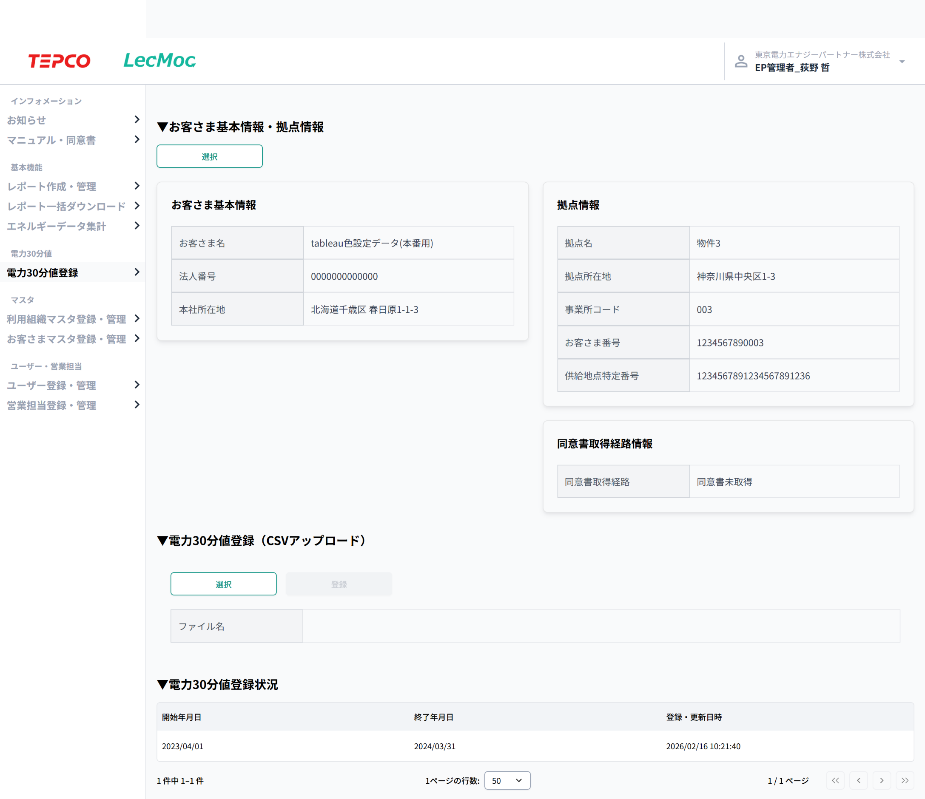

 |  |  |  | 【お客さま基本情報・拠点情報選択ボタン】
 |  |  |  | 画面処理内容説明書 No.1

 |  |  |  | 【CSVファイル選択ボタン】
 |  |  |  | 画面処理内容説明書 No.3

 |  |  |  | 【登録ボタン】
 |  |  |  | 画面処理内容説明書 No.4

入力項目チェック仕様説明書
 |  |  |  |  |  |  | 2026.12.21

入力項目チェック仕様説明書 |  |  |  |  |  |  |  |  |  |  |  |  |  |  |  |  |  |  |  |  |  |  |  |  |  |  |  | システム | CNレポート作成アプリ「LecMoc」
 |  |  |  |  |  |  |  |  |  |  |  |  |  |  |  |  |  |  |  |  |  |  |  |  |  |  |  | フォーマットNo. | SS1-2-16
項番 | 入力項目名 | 単項目チェック |  |  |  |  |  |  |  |  |  |  |  |  |  |  |  |  |  |  |  |  |  |  |  | その他チェック
 |  | 必須区分 | データ型 | 桁数 | 小数点以下 桁数 | 範囲 |  |  | 許可文字種フラグ |  |  |  |  |  |  |  |  |  |  |  |  |  |  |  | メッセージ-ID | エラー種別 区分 | チェック内容 (項目関連チェック,マスタチェック,データ整合性チェック等) |  |  | メッセージ-ID
 |  |  |  |  |  | 最小値 |  | 最大値 | 半角の場合 |  |  |  |  |  |  | 全角の場合
入力項目なし
 |  |  |  |  |  |  |  |  | 数値 | 英字 小 | 英字 大 | カナ | 空白 | 記号 | 改行 | 数値 | 英字 小 | 英字 大 | カナ | かな | 漢字 | 空白 | 記号 | 外字

